команды движений по коммитам
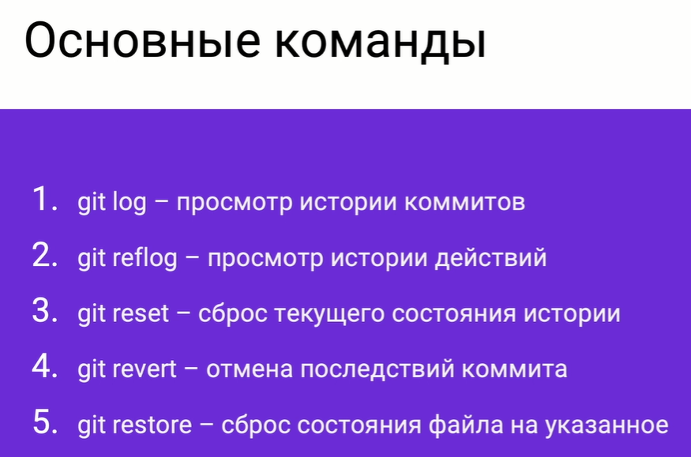

git log --onelie | вывести историю коммитов в одну строчку
git log --onelie -all | просмотр истории всех веток

Сложние команды
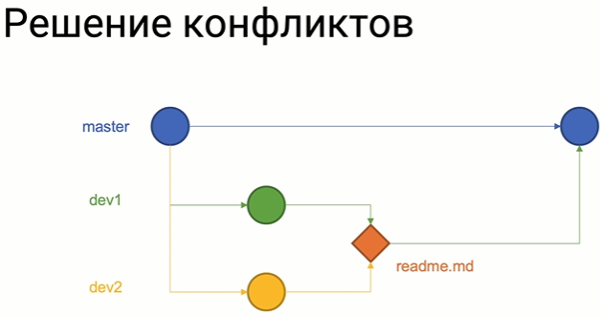
Временное хранилище
git stash | сохраняет текущую работу без изменения истории коммитов
git stash list | показывает список существующий стэш
git stash push <FileName> | добавить файл к существующему стэш
git stash pop <название стэш> | Разворачивает стэш текущей ветки из стэш под названием

Склеивание коммитов
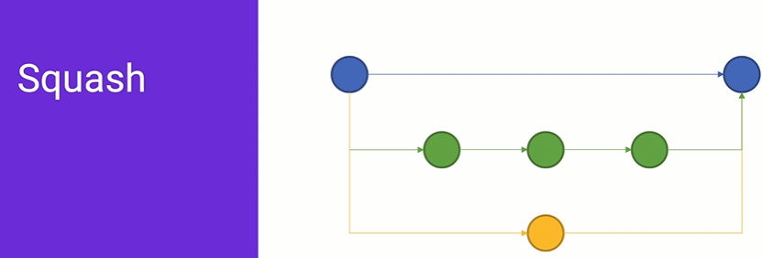

git merge <BrName> --squash

Запись изменений в текущую ветку с сосдней ветки
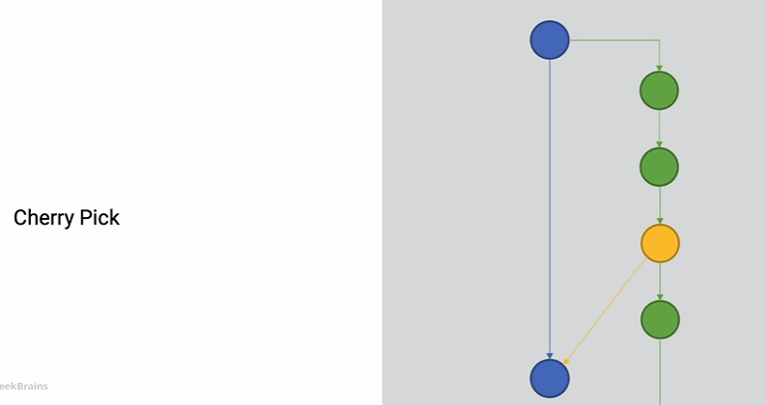

git cherry-pik + хэш нужного коммита

Изменение последнего коммита
git commit --amend

решение конфликтов

